答题
通关题：
1、 | 游戏行业从80年代至今经历了哪些终端/载体变化？
 | 街机、家庭游戏机（红白机、PS等）、电脑单机游戏、电脑网络游戏、网页浏览器、移动终端APP

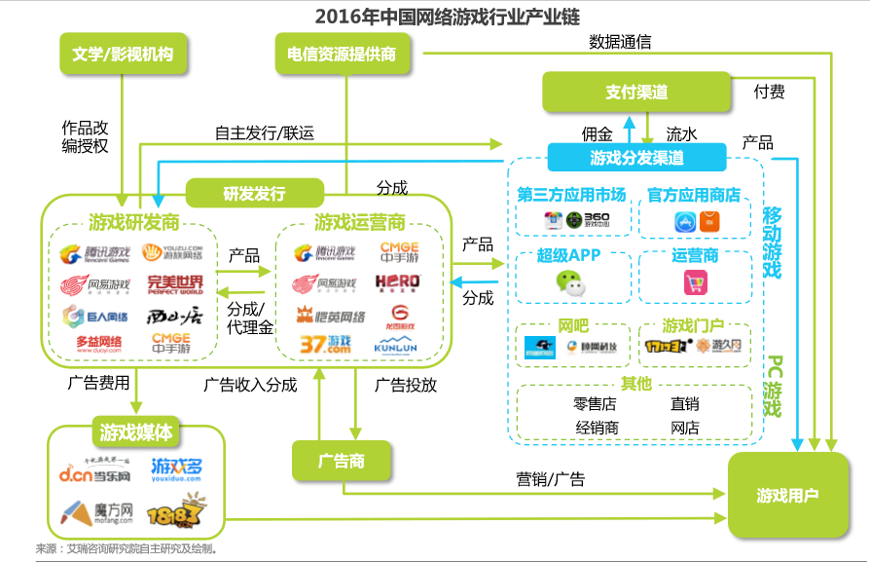
2、 | 你认为游戏行业规模越来越大主要有哪些原因？
 | 游戏载体的多样化和通用化。
 | 网络的普及，游戏与社交相结合
 | 手机功能的强化

3、 | 你认为盛大衰落 v.s. 腾讯网易崛起主要是什么原因？
 | 盛大是从代理“传奇”起家，最初的定位是产业链上的游戏运营与分发。
 | 但在赚取第一桶金后，没有把精力放在同是产业链核心的游戏研发上，而是把
 | 资源投向了盛大文学和酷六视频等游戏周边领域。只有盛大盒子也是游戏商业模式的核心
 | 但可惜被广电总局叫停。
 | 1. 传奇之后，缺乏游戏精品接班
 | 2. 游戏运营商领域原来的网吧经销模式被后来的社交软件取代
 | 3. 希望通过盛大盒子类的硬件打造封闭花园的努力被政策打败

4、 | 盛大为什么没做成平台，而腾讯做成了？
 | 腾讯的QQ提供的社交性是用户的强需求，粘性高。
 | 游戏平台所需要的高流量，不是游戏平台本身可以提供的，游戏平台本身缺乏自激能力。
 | 另外腾讯投资了大量的游戏开发商，构造了一个稳定的生态圈。

5、 | 简述游戏行业的产业链，比较EA、暴雪、盛大、腾讯、网易、SONY、任天堂和微软在游戏行业的商业模式

 |  |  | 游戏研发 | 游戏运营 | 分发 | 硬件 | 文学/影视
 |  | EA | X |  | X |  |  | 主要是游戏研发，并收购了好几个知名的工作室
 |  | 暴雪 | X |  |  |  |  | 知名即时战略游戏开发，并组织电子竞技
 |  | 盛大 |  | X | X |  | X | 以代理分销网络游戏为主
 |  | 腾讯 | X | X | X |  |  | 投资了大量游戏开发商，分发并运营游戏，最大的网络游戏平台
 |  | 网易 | X | X | X |  |  | 类似腾讯
 |  | SONY |  |  |  | X | X | 制作游戏工作站，并分发游戏
 |  | 任天堂 |  | X |  | X |  | 制作游戏硬件，并组织开发游戏并运营
 |  | 微软 | X |  |  | X |  | 同时制作游戏硬件与开发游戏

6、 | 你认为前一次失败的原因是什么？
 | 据卧龙地产2016年11月19日的公告，卧龙与墨麟在战略发展规划上有分歧，墨麟在精品游戏计划上延期了，所以双方协商决定停止合作。
 | 在2016-8-26的媒体说明会公告上，可以看出该项重组有较多硬伤：
 | 1 | 难于避免借壳的怀疑，证监会一直未批复
 | 2 | 墨麟业务集中在页游上，而页游增速已缓。墨麟主业上亏损，靠卖优质资产取得收益。
 | 3 | 墨麟的估值较高，未来业绩承诺没有保障。

7、 | 评估游戏行业上市公司的核心指标是什么？列出卧龙的两次并购公告中被收购游戏公司的核心运营数据。
 | 游戏行业的最核心指标是月活或日活用户、ARPPU、用户留存率等，不同产业链定位关键指标有所不同。
 |  | 游戏研发：迭代速度，游戏引擎技术与目前趋势的契合度，开发周期，IP数量质量
 |  | 运营：在线游戏的月活/日活用户、ARPPU、用户留存率。
 |  | 分发：注册用户、入口流量
 |  | 硬件：设备保有量
 |  | 文学/影视：IP的价值

 | 卧龙收购墨麟的公告中仅仅列举了曾经有的最高月流水，没有详细数据。理由是各个主力游戏产品尚未上市。

 | 卧龙收购卡乐的公告中同样没有核心的运营数据，说明卡乐子公司虽然有辉煌的历史，但目前没有在线的爆品。

8、 | 计算完美、巨人和盛大的退市价格所对应的估值（提示：可以从SEC公告或A股巨潮的借壳上市公告中获得相关信息）

 | 美股代码 | 股票简称 | 退市日期 | 收盘价（USD) | 总市值（M USD) | 退市日期NI LTM | 备注 | PE LTM
 | PWRD.O | 完美世界 | 2015-07-28 | 20.17 | 1,003 | 76.0 | 2014年净利润 | 13.20
 | GA.N | 巨人网络 | 2014-07-18 | 11.92 | 2,867 | 349 | ended Mar. 2014 | 8.22
 | GAME.O | 盛大游戏 | 2015-11-18 | 6.98 | 1,888 | 116 | ended Jun. 2015 | 16.24

9、 | 为什么美国上市的中概股游戏公司估值比A股低很多，而部分互联网公司却能享受估值溢价（试用DCF估值模型来解读）？

 | 代码 | 股票简称 | 日期 | 总市值（M RMB) | LTM净利润(M RMB) | PE LTM |  | LTM 净利润（M USD)
 | 002624.SZ | 完美世界 | 2018-04-23 | 44,582 | 1,539 | 28.96 |  | 237
 | 002558.SZ | 巨人网络 | 2018-04-23 | 54,759 | 1,290 | 42.44 |  | 199

 | 美国上市的中概股游戏公司估值只相当于在A股的20-50%。原因是：
 |  | a | 中国的游戏类公司出现仅仅20年，刚刚度过高速增长期，被视为成长股；而美国游戏则早就有，都换过几茬了，明白游戏公司很难基业长青
 |  | b | 游戏公司难于基业长青的原因是，游戏引擎技术不断发生变化、游戏创新很难保证质量有运气成分
 |  | c | 从DCF模型来说，永续部分通常要占到50-70%，而游戏类公司也许5年后就被淘汰了，永续部分估值为零
 |  | d | 虽然腾讯的盈利主要来自于游戏，但其是靠流量变现来实现收益，游戏只是变现手段。

10、 | 你认为游戏行业的核心竞争力是什么？
 | 游戏研发部分：制作吸引人的游戏，需要不断创新
 | 运营部分：能留住客户，并将用户时长有效变现
 | 分发部分：提供大的流量

 | 阶段性的当出现新的游戏技术时，做新的游戏引擎也可以成为核心竞争力，例如现今的H5

附加题：
1、 | 列举以上游戏公司自2015年后最高收盘价至2018年4月20日收盘的涨跌幅

 |  |  | 2015之后最高收盘日期 | 2015之后最高收盘价 | 2018-04-20 | 涨跌幅 | 最高收盘日期的LTM净利润 | 最近LTM净利润 | 净利润增幅 | 目前PE TTM
 | 巨人网络（0025558） | 002558.SZ | 2017-03-30 | 304.35 | 109.92 | -64% | 1,069 | 1,290 | 21% | 42.3
 | 世纪华通（002602） | 002602.SZ | 2017-01-09 | 132.07 | 108.24 | -18% | 526 | 802 | 53% | 62.7
 | 完美世界 | 002624.SZ | 2017-06-13 | 75.22 | 69.41 | -8% | 1,292 | 1,505 | 16% | 29.6
 | 三七互娱 | 002555.SZ | 2017-06-13 | 304.43 | 168.46 | -45% | 1,292 | 1,655 | 28% | 19.3
 | 昆仑万维 | 300418.SZ | 2017-10-20 | 116.21 | 87.00 | -25% | 672 | 999 | 49% | 25.3
 | 恺英网络 | 002517.SZ | 2017-12-12 | 112.07 | 61.48 | -45% | 1,307 | 1,613 | 23% | 13.3
 | 游族网络 | 002174.SZ | 2017-07-03 | 102.67 | 62.74 | -39% | 683 | 656 | -4% | 27.6
 | 掌趣科技 | 300315.SZ | 2017-01-04 | 114.65 | 70.47 | -39% | 758 | 273 | -64% | 58.4
 | 中青宝 | 300052.SZ | 2017-02-21 | 73.02 | 36.07 | -51% | 58 | 50 | -13% | 70.1

 | 游戏公司的净利润大部分还在上升之中；但股价高点出现在了2017年‘估值在最近一两年内都出现了大幅下跌，有的已经接近美股估值

2、 | 世纪华通跟它们有何不同？还原世纪华通进入游戏行业的路径，写出从第一次收购游戏资产发布预案，到历次方案调整，
 | 直到交割的时点。写出后续重大收购（包括大股东收购游戏资产）的公告时点

 | 世纪华通原先的主营业务是汽车零部件，该项主营仍然保持良性增长，在营收上占比较大。世纪华通并非被借壳。
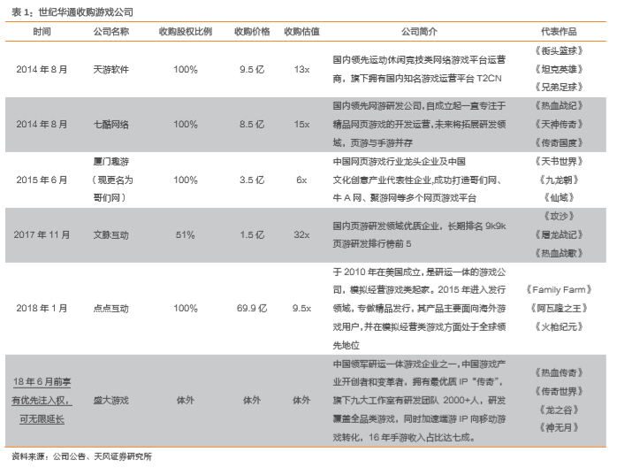
 | A | 天游软件与七酷网络
 | 1） | 2014年1月22日，发布预案
 |  |  | 收购股权比例 | 收购价格（M RMB) | 收购估值（基于13年数据） | 标的资产简介 | 业绩承诺 |  | 大股东股权是否稀释
 |  | 天游软件 | 100% | 950 | 15.57 | 游戏运营，T2CN平台115M注册用户 | 14-16年净利润分别是90M\110M\140M |  | 从52%下降到29%
 |  | 七酷网络 | 100% | 850 | 50 | 页游研发、手游刚启动 | 14-16年净利润分别是90M\124M\164M

 |  | 整体交易方案如下图，增发的股份与配募的价格均为 7.17元，
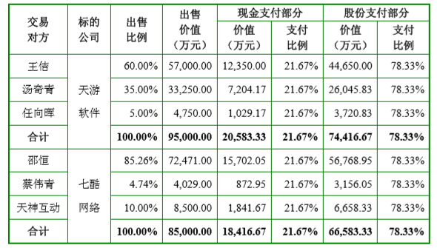

 | 2） | 2014年3月19日，发布草案，未见明显变动
 |  | 主要是关于天游软件VIE结构拆除的一些补充说明，与两个标的未来盈利预测的更多证据。具体内容可见2014-7-28交易报告书的修订公告
 | 3） | 2014-7-25，证监会批复，
 | 4） | 2014-7-28，交易报告书修订稿公告
 | 5） | 2014-8-26，交易完成

 | B | CMGE和点点互动
 | 1） | 2015年12月1日，发布预案
 |  |  | 收购股权比例 | 收购价格（M RMB) | 收购估值（基于15年数据） | 标的资产简介 | 业绩承诺 |  | 大股东股权是否稀释
 |  | CMGE | 100% | 6524 | 15年前10月净利润为负-320M | CMGE移动游戏研发、分发和运营 | 16-18年净利润分别是400M\530M\680M |  | 从29%下降到27%
 |  | 点点开曼 | 100% | 6839 | 15年前10月净利润 USD 38M | 国际化的页游、手游研发、分发和运营平台，专长模拟类、社交类游戏 | 16-18年净利润分别是USD 80M\108M\128M
 |  | 点点北京 | 100% | 100 | 15年前10月净利润 6M |  | 16-18年净利润分别是7M\10M\12M

 |  | 增发股份477M，价格 11.45元/股，用于购买资产；配募 963M，价格11.45元，用于支付现金对价与募投项目。

 | 2） | 2016年4月14日，发布草案，未见明显变动
 |  | 据同时公告的对比表

 | 3） | 2016年9月21日，发布新草案。购买标的中没有了CMGE，只有点点互动
 |  |  | 收购股权比例 | 收购价格（M RMB) | 收购估值（基于15年数据） | 标的资产简介 | 业绩承诺 |  | 大股东股权是否稀释
 |  | 点点开曼 | 100% | 6839 | 15年 290M，16H1 177M | 国际化的页游、手游研发、分发和运营平台，专长模拟类、社交类游戏 | 16-18年净利润分别是 518M\703M\831M |  | 从29%下降到24.5%
 |  | 点点北京 | 100% | 100 | 15年 6M，16H1 3.5M

 |  | 增发股份 224M，价格 18.55元/股，购买资产；配募203M，价格 20.42元，用于支付现金对价与募投项目。

 | 4） | 2017年2月18日，证监会核准。并发布了新的修订稿，重点补充了点点互动多方面信息，确保业绩承诺是合理的。

 | 5） | 2018年1月23日，交易完成

 | C | 盛大
 |  | 世纪华通从未公告过任何关于盛大的事件。
 |  | 控股盛大的是世纪华通的实际控制人与第二第三大股东。

3、 | 列举第一题的9家公司，2017Q1-2018Q1 五个季度的营收和净利的同比增速（使用九斗服务号查询），当前的估值（市盈率），并写下你的分析

 |  |  | 营收 |  |  |  |  |  |  |  |  | YoY
 |  |  | 2016-03-31 | 2016-06-30 | 2016-09-30 | 2016-12-31 | 2017-03-31 | 2017-06-30 | 2017-09-30 | 2017-12-31 | 2018-03-31 | 2017-03-31 | 2017-06-30 | 2017-09-30 | 2017-12-31 | 2018-03-31
 | 巨人网络（0025558） | 002558.SZ | 58 | 992 | 619 | 655 | 748 | 655 | 646 |  |  | 1189% | -34% | 4%
 | 世纪华通（002602） | 002602.SZ | 835 | 863 | 843 | 914 | 858 | 774 | 828 | 1,030 |  | 3% | -10% | -2% | 13%
 | 完美世界 | 002624.SZ | 119 | 1,996 | 1,428 | 2,617 | 1,910 | 1,678 | 1,936 | 2,406 | 1,803 | 1511% | -16% | 36% | -8% | -6%
 | 三七互娱 | 002555.SZ | 1,188 | 1,241 | 1,239 | 1,580 | 1,619 | 1,461 | 1,385 | 1,724 |  | 36% | 18% | 12% | 9%
 | 昆仑万维 | 300418.SZ | 525 | 701 | 619 | 580 | 852 | 886 | 935 | 764 |  | 62% | 26% | 51% | 32%
 | 恺英网络 | 002517.SZ | 623 | 667 | 687 | 743 | 659 | 641 | 795 |  |  | 6% | -4% | 16%
 | 游族网络 | 002174.SZ | 442 | 574 | 734 | 780 | 888 | 792 | 754 | 802 |  | 101% | 38% | 3% | 3%
 | 掌趣科技 | 300315.SZ | 509 | 446 | 401 | 499 | 457 | 370 | 452 |  |  | -10% | -17% | 13%
 | 中青宝 | 300052.SZ | 62 | 56 | 78 | 124 | 70 | 97 | 63 | 83 |  | 12% | 72% | -19% | -33%

 |  |  | 净利润 |  |  |  |  |  |  |  |  | YoY
 |  |  | 2016-03-31 | 2016-06-30 | 2016-09-30 | 2016-12-31 | 2017-03-31 | 2017-06-30 | 2017-09-30 | 2017-12-31 | 2018-03-31 | 2017-03-31 | 2017-06-30 | 2017-09-30 | 2017-12-31 | 2018-03-31
 | 巨人网络（0025558） | 002558.SZ | -17 | 517 | 297 | 272 | 339 | 358 | 346 |  |  | 2068% | -31% | 17%
 | 世纪华通（002602） | 002602.SZ | 121 | 153 | 118 | 111 | 125 | 493 | 96 | 68 |  | 3% | 222% | -18% | -39%
 | 完美世界 | 002624.SZ | 20 | 362 | 335 | 449 | 325 | 346 | 407 | 426 | 360 | 1514% | -4% | 21% | -5% | 11%
 | 三七互娱 | 002555.SZ | 211 | 275 | 266 | 318 | 433 | 418 | 361 | 409 |  | 105% | 52% | 36% | 29%
 | 昆仑万维 | 300418.SZ | 97 | 147 | 249 | 39 | 192 | 193 | 192 | 423 |  | 98% | 31% | -23% | 994%
 | 恺英网络 | 002517.SZ | 103 | 143 | 187 | 250 | 207 | 207 | 643 |  |  | 102% | 45% | 245%
 | 游族网络 | 002174.SZ | 110 | 124 | 126 | 227 | 206 | 134 | 120 | 197 |  | 87% | 8% | -5% | -13%
 | 掌趣科技 | 300315.SZ | 221 | 197 | 141 | -51 | 162 | 105 | 127 |  |  | -27% | -47% | -10%
 | 中青宝 | 300052.SZ | 3 | 1 | 4 | -58 | 3 | 9 | 7 | 31 |  | -4% | 1176% | 60% | 154%

 |  |  | 营收 |  | 净利 |  | 营收与净利匹配？ | 增速简单预测 | PE TTM
 |  |  | 当季增速 | LTM增速 | 当季增速 | LTM增速
 | 巨人网络（0025558） | 002558.SZ | 4% | 16% | 17% | 23% | Y | 15% | 42.3
 | 世纪华通（002602） | 002602.SZ | 13% | 1% | -39% | 55% | N | 8% | 62.7 | 已反应盛大注入的预期
 | 完美世界 | 002624.SZ | -6% | -2% | 11% | 5% | Y | 2% | 29.6 | 估值略高
 | 三七互娱 | 002555.SZ | 9% | 18% | 29% | 51% | Y | 27% | 19.3 | 重点关注
 | 昆仑万维 | 300418.SZ | 32% | 42% | 994% | 88% | Y | 289% | 25.3 | 重点关注
 | 恺英网络 | 002517.SZ | 16% | 4% | 245% | 92% | N | 89% | 13.3 | 净利是否可靠？
 | 游族网络 | 002174.SZ | 3% | 28% | -13% | 12% | Y | 7% | 27.6 | 估值略高
 | 掌趣科技 | 300315.SZ | 13% | -4% | -10% | -33% | Y | -8% | 58.4 | 等待营收、净利增速拐点
 | 中青宝 | 300052.SZ | -33% | -3% | 154% | -201% | Y | -21% | 70.1

4、 | 掌趣科技去年公告获得腾讯投资，翻看掌趣上市后的估值变化（PE band），业绩增速变动，增长和衰落的模式，
 | 对比当下的世纪华通，你看到了什么？

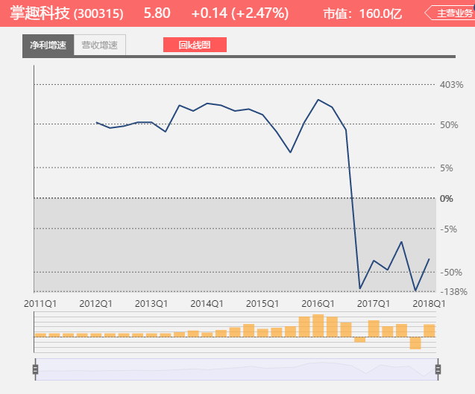
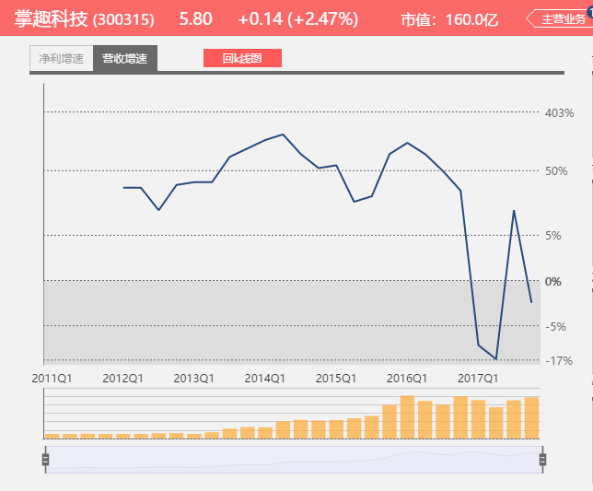
 | 2017-6-20，掌趣科技公告获得腾讯投资，大股东以约定价格转让2%给腾讯
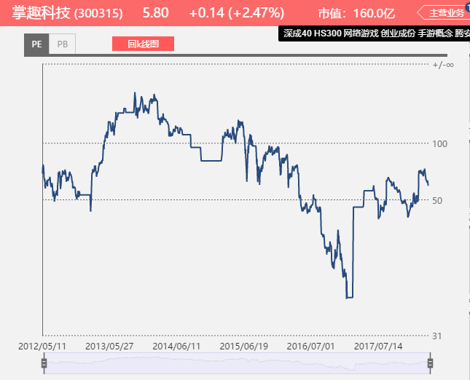

 | 1 | 掌趣在2015年前营收、净利都保持高增速，同时PE 估值也在高位，大部分时间超过100。
 | 2 | 2015年，营收增速先下降，净利增速随即下降。
 | 3 | 2017年，营收、净利皆负增长，PE估值最低跌到33倍
 | 4 | 腾讯入股恰在估值低点。消息传出后，股价上涨放映了大家对掌趣业绩恢复的期望

 | 对比世纪华通
 | 1 | 世纪华通的营收、净利增速已经不高，但PE仍在50左右
 | 2 | 说明已经反应了盛大注入的预期

5、 | 手游2018和手游2013，发生了什么变化？
 | 2013年，手游方兴未艾，增速高，市场预期更高。
 | 2018年，手游在国内市场已经消耗了人口红利，变成了红海，目前希望在于ARPPU的提高和出海寻找新蓝海。
 | 当下手游公司处于双杀阶段，不知何时能走出。

参考
